MALT132 Protokol
Első bakapcsolás
Az alábbi a helyzet (a legasó történt legelőször)
6TL első bekacsolása után: mindig küldi a Service Start 0x1551030A 0x03 0xEE 0x11 -es kérést a 6TL:

Újra csatlakozás után: (CLOSE/OPEN)

A Phi6 küldi az "anozoísd magad" keretet 0x1558FFFF 0xAB 0xFF

Meg kellne nézni hogy más verziójú Phi6(ez most V3.3)-tal is 0xAB 0xFF az érték
Erre a 132-es kártya küldi a 0x1552030A 0xF0 0x01 0x03 0x0A 0x00 0x02 0x03 jelzi a kártya verziószámát
Az 0xAB 0xFF kérésre a későbbiekben nem küldte a 0xF0 0x01 0x03 0x0A 0x00 0x02 0x03 választ…???
Majd a Phi6 küldi az "Ask All Relays" kérést, 0x1552030A 0x03 0x04 0x01
erre a kártya 0x1552030A 0x3 0x04 0x00 0x00 0x00 0x00 el vászolja a relék állapotát
Itt kártya címe 0x0A

A 0x15520302 0xF0 0x01 0x03 0x02 0x00 0x02 0x03 tartalmazza az eszköz címét is

A 0x03 0xEE
A 0x15510302 0x03 0xEE 0x11 kérés funkcója nem ismert és az 0x0A-címen nem volt látható

Ezek hatására ez jelenik meg a Phi6 felületén
A #10 jelenti a 10-es cimet

A Serial Number támogatás V03.0E-től érkezik
K1 relé bekapcsolása
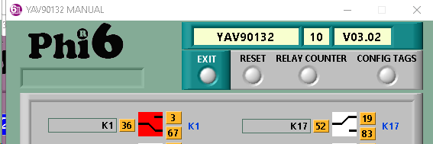

A 0x1551030A 0x03 0x01 0x00 0x01 küldi a "Set ON One Relay" parancsot
Az eszköz válaszul küldi a relék státuszát 0x1551030A 0x03 0x04 0x01 0x00 0x00 0x00
K1 relé kikapcsolása

K8-as relé bekapcsolása

K10-es relé bekacsolása

K32-relé bekapcsolása

6TL felülete az All Relay Status üzenet nélkül nem jelzi az állapotokat.

Kártya Reset

Global Reset

Open Close Szekvencia
A CANNOU megnyitáskor mindig kér egy azonosítást a kártyáktól.
Ezt fogjuk felhasználni a relészámlók mentésére

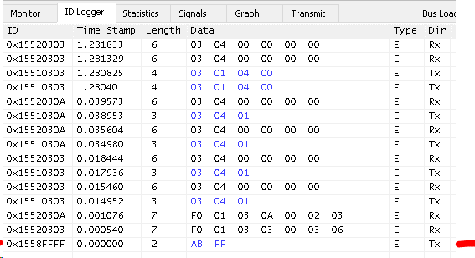

Időzítések?
LabView
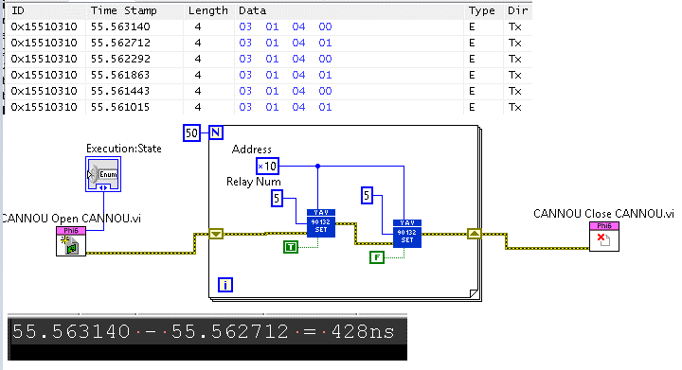

TestStand

Common Message Table
Description | Dir | Length | Byte0 | Byte1 | Byte2 | Byte3 | Byte4 | Byte5 | Byte6 | Byte7
ResetModule | Rx | 2 | 0xAA | address
GetInfoByAddress (lassú művelet!!!!!) | Rx | 2 | 0xAB | address
GetInfo (lassú művelet!!!!!) | Rx | 2 | 0xF0 | 0x01
RespInfo | Tx | 7 | 0xF0 | 0x01 | family code | Slot? | Options | Version
 |  |  |  |  |  |  |  | byte 0 | byte 1

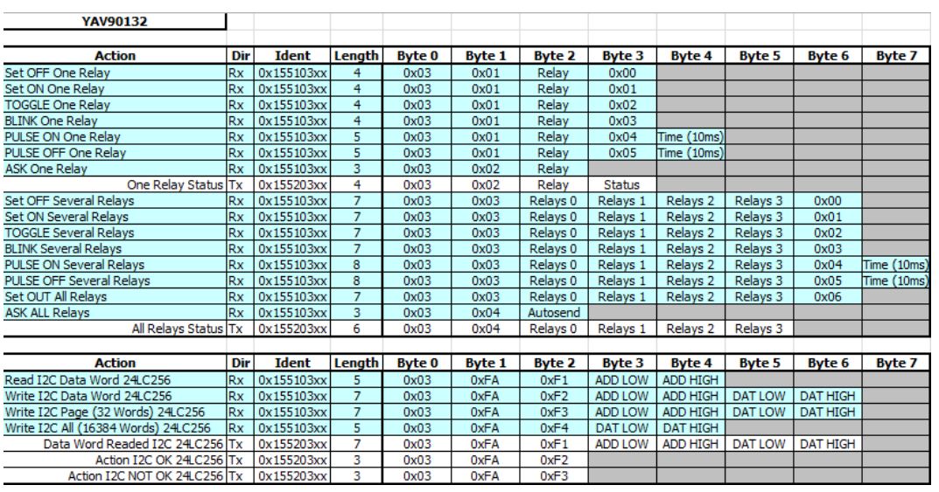
ClrOneOutput | Rx | 4 | family code | 0x01 | output number | 0x00
SetOneOutput | Rx | 4 | family code | 0x01 | output number | 0x01
ResetIo | Rx | 7 | family code | 0x03 | 0x00 | 0x00 | 0x00 | 0x00 | 0x06
ClrOutputs | Rx | 7/8 | family code | 0x03 | relays | relays | relays | relays | 0x00 | 0x001
 |  |  |  |  | byte 0 | byte 1 | byte 2 | byte 3
SetOutputs | Rx | 7/8 | family code | 0x03 | relays | relays | relays | relays | 0x01 | 0x001
 |  |  |  |  | byte 0 | byte 1 | byte 2 | byte 3
GetOutputsStatus | Rx | 3 | family code | 0x04 | autosend?
RespOutputsStatus | Tx | 6/7 | family code | 0x04 | relays | relays | relays | relays | 0x001
 |  |  |  |  | byte 0 | byte 1 | byte 2 | byte 3
GetOneInputStatus | Rx | 3 | family code | 0x06 | port number
RespOneInputStatus | Tx | 4 | family code | 0x06 | port number | status
GetInputsStatus | Rx | 3 | family code | 0x07 | autosend?
RespInputsStatus | Tx | 6 | family code | 0x07 | input | input | input | input | 0x00 | 0x001
 |  |  |  |  | byte 0 | byte 1 | byte 2 | byte 3
GetSerialnumber3 | Rx | 3 | family code | 0xDE | 0xF5
RespSerialnumber3 | Tx | 7 | family code | 0xDE | 0xF0 | 0xC3 | 0xD8 | 0x12 | 0x00
 |  |  |  |  |  | byte 0 | byte 1 | byte 2 | byte 3
HostStart | Rx | 3 | family code | 0xEE | 0x11
CountersReset | Rx | 3 | family code | 0xEE | 0x00
GetCounter2 | Rx | 4 | family code | 0xEE | 0x01 | output number
RespCounter | Tx | 8 | family code | 0xEE | 0x01 | output number | counter | counter | counter | counter
 |  |  |  |  |  |  | byte 0 | byte 1 | byte 2 | byte 3
SetPortCounter2 | Rx | 8 | family code | 0xEE | 0x02 | output number | counter | counter | counter | counter
 |  |  |  |  |  |  | byte 0 | byte 1 | byte 2 | byte 3
SaveCounters2 | Rx | 3 | family code | 0xEE | 0x03
ReadEEPROM | Rx | 5 | family code | 0xFA | 0xF1 | addr | addr
 |  |  |  |  |  | byte 0 | byte 1
RespEEPROM | Tx | 7 | family code | 0xFA | 0xF1 | addr | addr | data | data
 |  |  |  |  |  | byte 0 | byte 1 | byte 0 | byte 1
WriteEEPROM | Rx | 7 | family code | 0xFA | 0xF2 | addr | addr | data | data
 |  |  |  |  |  | byte 0 | byte 1 | byte 0 | byte 1

1Kompatibilitási okok miatt ez a bájt opcionális.
2Nem kompatibilis a YAV rendszerével, mivel ez a funkció hiányzik, vagy nem ismert a rendszerükben.
3Nem minden YAV eszköz/eszköz verzió támogatja

